inschrijfformelier 408 onderlin
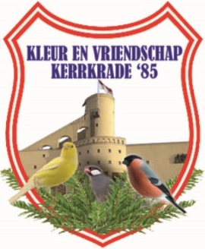

Vogelvereniging Kleur en Vriendschap '85 Kerkrade

 | Inschrijving : 6 de Internationale wedstrijd 2023 op 16-17-18 november

 | Verenigings code: |  | Naam vereniging:

Kweeknummer NBvv |  |  | Kweeknummer Andere org.:

Naam:
Adres:
Postcode + Woonplaats:
E.mail:
Tellefoon:
Jeugdlid Ja / Nee |  | Geboortedatum Jeugdlid:

Klasse | Kleur/soort |  | Kweek- | Stam | Stel | Enkel- | Verzekerd
 |  |  | Jaar | Aantal | Aantal | Aantal | Bedrag

Totaal aantal vogels |  | Stuks

Vermeld duidelijk de klasse nummers en soort en/of kleurslag van de vogels.
A.U.B de zelfde soort vogel een regel gebruiken voor stammen,stellen en enkelingen.

Ik maak het inschrijfgeld over op de bank rekening van kleur en vriendschap
Ik betaal het inschrijfgeld bij het inbrengen van de vogels op 15 November
Inschrijfformelieren inleveren uiterlijk 28 Oktober 2023 .

